상품제안서
스마트스트랩 | 상품코드: S01300

 |  |  |  |  |  |  | 02-713-8555 | www.synergygift.co.kr
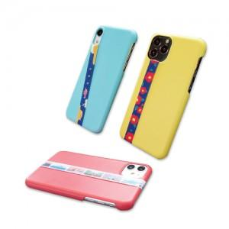 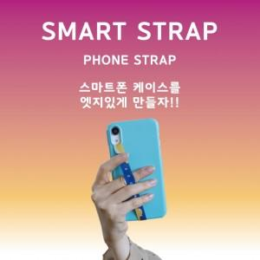 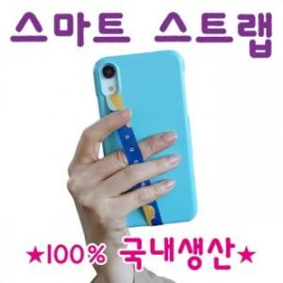

【상세/제작정보】 | 무선충전이 가능한 스마트 스트랩

【인쇄/포장옵션】 | 풀칼라 / OPP(비닐)

【공급단가】 | 수량 | 100~ | 500~ | 1,000~ | 3,000~ | 5,000~
*VAT별도 | 단가 | 2,100원 | 1,500원 | 1,190원 | 1,050원 | 990원

【상품 URL】 | https://www.synergygift.co.kr:443/src/goods_detail.php?gdno=15944

